提出書類一覧
留
令和７年度介護施設等による留学生受入れ支援事業補助金 提出書類一覧（実績報告時）
実績報告の提出にあたり、こちらで提出書類をチェックの上、一緒にご提出下さい。
 |  |  | 法人名
 |  |  | 事業所名

番号 | 提 出 書 類 名 |  |  | 提出時 チェック欄 | 備 考

1 | 令和７年度介護施設等による留学生受入れ支援事業補助金提出書類一覧（実績報告時）（本票）
2 | 実績報告書（別記様式第３号）
3 | 対象者一覧（別記様式第３号ー２）
4 | 実績報告内訳（対象者別）（別記様式第３号ー３） ※対象者ごとに作成
5 | 対象者及び指導担当職員の勤務報告書（別記様式第３号ー４）
6 | 対象者別 確認事項（別記様式第３号ー５） ※対象者ごとに作成
7 | 外国人介護従事者指導担当職員向け研修修了証書（写） ※原則、１事業所１名分
8 | 法人と対象者の雇用関係が確認できる書類
 |  | 法人と対象者間で締結された雇用契約書（写） ※交付申請時点で雇用予定確認書を提出した対象者分のみ、提出すること。
9 | 対象者の在学状況等が確認できる書類 ※対象者の在学する学校の種別及び対象者の在学状況に応じて、以下の書類を提出すること。
 |  | 令和８年度に日本語学校を卒業予定の対象者 ・対象者が、令和８年３月３１日時点で日本語学校に在学していることが確認できる書類（在学証明書等）
 |  | 令和７年度に日本語学校を卒業する対象者 ・対象者が令和７年度に日本語学校を卒業することが確認できる書類（卒業証明書等） ・対象者が令和８年度に介護福祉士養成施設に入学することが確認できる書類（入学許可証等）
 |  | 令和８年度以降に介護福祉士養成施設を卒業予定の対象者 ・対象者が、令和８年３月３１日時点で介護福祉士養成施設に在学していることが確認できる書類（在学証明書等）
 |  | 令和７年度に介護福祉士養成施設を卒業する対象者 ・対象者が令和７年度に介護福祉士養成施設を卒業することが確認できる書類（卒業証明書等） ・対象者の令和７年度介護福祉士国家試験受験票（写）
10 | 令和７年４月１日時点で介護職員処遇改善加算Ⅰを取得していることを証明する書類(例：届出の写し等)
11 | 令和７年度介護施設等による留学生受入れ支援事業補助金に関する歳入・歳出決算書(抄本)（参考様式①）
12 | 支払金口座振替依頼書
13 | 対象者が補助対象経費を支払ったことを証する書類 ※対象者ごとに作成 ※交付申請時点で既に提出した書類についても実績報告時点で再度提出すること。
 |  | 対象者が補助対象経費を支払ったことを証する書類一覧（参考様式②） ※参考様式②に記載された書類を提出し、「提出時チェック」欄にレ点を付けること。
 |  | 対象者が補助対象経費を支払ったことを証する領収書等添付 ※対象者が支払ったことを証する領収書等の写しを添付すること。
14 | 法人が対象者（または直接学校等）に補助対象経費を支払ったことを証する書類 ※事業所ごとに作成 ※交付申請時点で既に提出した書類についても実績報告時点で再度提出すること。
 |  | 対象者が補助対象経費を支払ったことを証する書類一覧（対象者別）（参考様式②） ※法人が直接学校等に補助対象経費を支払った場合はご添付ください。 ※参考様式②に記載された書類を提出し、「提出時チェック」欄にレ点を付けること。
 |  | 法人が補助対象経費を支払ったことを証する領収書等添付 ※法人が支払ったことを証する領収書等の写しを添付すること。
※その他必要に応じて、書類の提出をお願いすることがあります。
※各様式における法人名・所在地・代表者名は、原則として印鑑証明書の表記と一致するよう記載してください。
また、事業所名・事業所所在地は、原則として事業所指定を受けた内容と一致するよう記載してください。
ただし、法人・事業所の所在地について、建物名や部屋番号を追加記載することは差し支えありません。

支払金口座振替依頼書
 |  |  |  |  |  |  |  |  |  |  |  |  |  |  |  |  |  | 第１号様式（留）

 | 支払金口座振替依頼書

（記入例）
住 所 ：〒163-8001 東京都新宿区西新宿〇丁目〇番地
（連絡先電話番号 ０３（５３２０）４２６７ ）
氏 名： 社会福祉法人〇〇〇会 印
理事長 東京 太郎
 | （新規・変更用）

 |  |  |  |  |  |  |  |  |  |  |  |  |  | 令和 年 月 日

 |  |  | 東京都知事 殿

 |  | 東京都から私に支払われる令和７年度介護施設等による留学生受入れ支援事業補助金は口座振替により受領することを希望します。ついては、今後下記の口座に口座振替の方法をもって振り込んでください。

 |  |  |  |  | 住 所 | 〒 |  | -

 |  |  |  |  |  | （電話番号： |  |  |  | （ |  |  | ） |  |  |  | ）
 |  | 依頼人

 |  |  |  |  | 氏 名

 |  |  |  |  |  |  |  |  |  |  |  |  |  |  | ㊞

 |  |  |  |  |  | （法人の場合は、法人名及び代表者職・氏名）

 |  | 振込先金融機関名 |  |  |  |  |  |  | 本・支店名 |  |  | 金融機関・支店コード |  |  |  | 種目 |  | 口座番号（右詰めで記入）

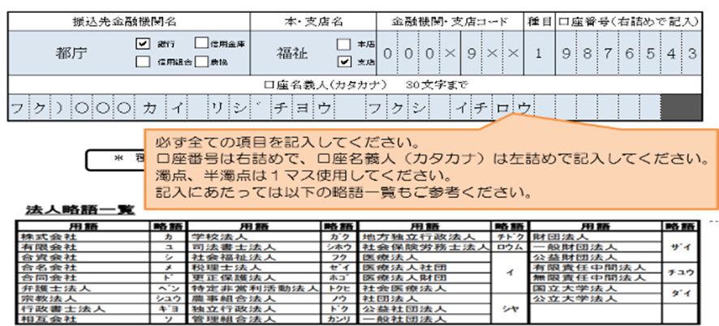
 |  |  |  |  |  | 銀行 | 信用金庫 |  |  |  | 本店

 |  |  |  |  |  | 信用組合 | 農協 |  |  |  | 支店

口座名義人（カタカナ） 30文字まで

 |  |  |  | ＊ 種目：預金種目は、次のコードをリストから選択して下さい。 ： 1 普通、 2 当座、 4 貯蓄

 |  | １ 新規・変更の該当する部分を○で囲んでください。

 |  | ２ 振込先の口座は依頼人ご本人の口座に限ります。（法人の場合は当該法人の口座に限ります。）

 |  | ３ 変更の場合は変更箇所のみご記入ください。

